TDSheet
 | Прайс-лист | 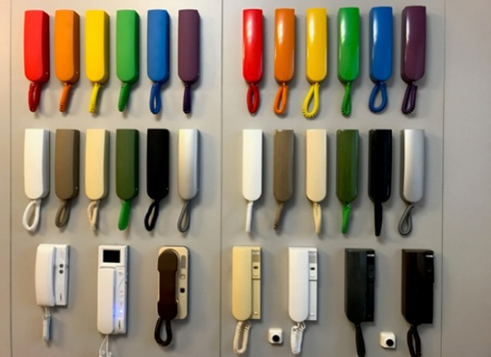
 | Домофоны Бреста
 | www.Domofonybresta.by

 | контакты;+375(29)228-15-91 Мтс +375(29)147-78-77 Велком
 | Оптовые продажи
 | Ценовая группа/ Номенклатура/ Характеристика номенклатуры | опт от 25 шт.
 |  | Оптовая цена | Розничная цена | Фото изделия
 | Цены указаны с НДС
 | Координатные трубки биполярные (не требует определения "+ и -")подходят под домофонные системы (Метаком, Цифрал, Smartel, Belsplat, Laskomex, ПИРРС и др.) |  |  |  | Описание:
1 | Трубка LM- UKT- Bg (бежевая) | 31.00р. | 36.00р. | 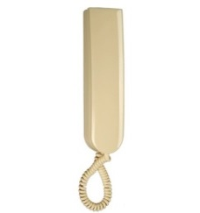 | Особенности: Дуплексная связь Кнопка открывания замка Выключение и регулировка сигнала вызова Габариты: 211,5х55,5х46 мм
2 | Трубка LM- UKT- Bk (черная) | 35.00р. | 40.00р. | 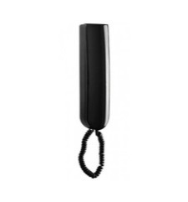 | Особенности: Дуплексная связь Кнопка открывания замка Выключение и регулировка сигнала вызова Габариты: 211,5х55,5х46 мм
2 | Трубка LM- UKT- Wt (белая) | 27.00р. | 32.00р. | 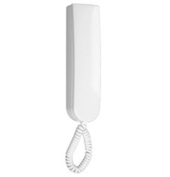 | Особенности: Дуплексная связь Кнопка открывания замка Выключение и регулировка сигнала вызова Габариты: 211,5х55,5х46 мм
3 | Трубка LM- UKT- Sb серебро,золотистая | 42.00р. | 47.00р. |  | Особенности: Дуплексная связь Кнопка открывания замка Выключение и регулировка сигнала вызова Габариты: 211,5х55,5х46 мм
4 | Трубка LM-UKT-1015 бежевый бархатный | 47.00р. | 52.00р. | 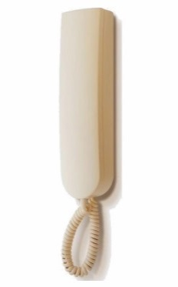 | Особенности: Дуплексная связь Кнопка открывания замка Выключение и регулировка сигнала вызова Габариты: 211,5х55,5х46 мм
5 | Трубка LM-UKT-4-1019 бежево-серый,коричневая | 34.00р. | 39.00р. |  | Особенности: Дуплексная связь Кнопка открывания замка Выключение и регулировка сигнала вызова Габариты: 211,5х55,5х46 мм
6 | Трубка LM-UKT2-1019 бежево-серый бархатный, коричневый бархатный | 47.00р. | 52.00р. | 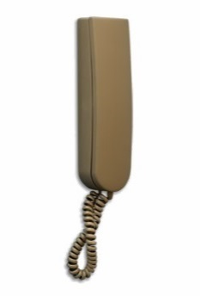 | Особенности: Дуплексная связь Кнопка открывания замка Выключение и регулировка сигнала вызова Габариты: 211,5х55,5х46 мм
7 | Трубка LM-UKT2-1021 желтые | 34.00р. | 39.00р. | 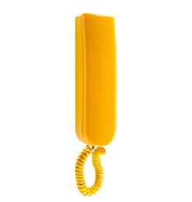 | Особенности: Дуплексная связь Кнопка открывания замка Выключение и регулировка сигнала вызова Габариты: 211,5х55,5х46 мм
8 | Трубка LM-UKT-4-1021 желтые бархатные | 49.00р. | 54.00р. | 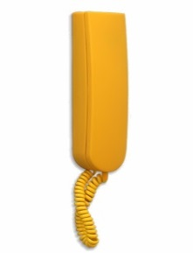 | Особенности: Дуплексная связь Кнопка открывания замка Выключение и регулировка сигнала вызова Габариты: 211,5х55,5х46 мм
9 | Трубка LM-UKT-4-2000 оранжевые | 35.00р. | 39.00р. | 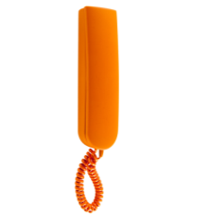 | Особенности: Дуплексная связь Кнопка открывания замка Выключение и регулировка сигнала вызова Габариты: 211,5х55,5х46 мм
10 | Трубка LM-UKT2-2000 оранжевые бархатные | 49.00р. | 54.00р. | 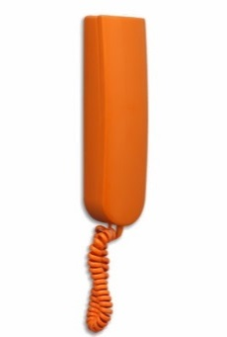 | Особенности: Дуплексная связь Кнопка открывания замка Выключение и регулировка сигнала вызова Габариты: 211,5х55,5х46 мм
11 | Трубка LM-UKТ-3020 красная | 35.00р. | 39.00р. | 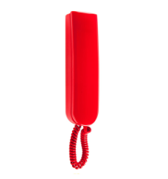 | Особенности: Дуплексная связь Кнопка открывания замка Выключение и регулировка сигнала вызова Габариты: 211,5х55,5х46 мм
12 | Трубка LM-UKT-3020 красные бархатные | 49.00р. | 54.00р. |  | Особенности: Дуплексная связь Кнопка открывания замка Выключение и регулировка сигнала вызова Габариты: 211,5х55,5х46 мм
13 | Трубка LM-UKT-4001 фиолетовые | 35.00р. | 39.00р. | 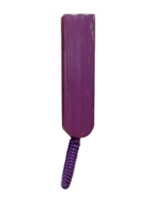 | Особенности: Дуплексная связь Кнопка открывания замка Выключение и регулировка сигнала вызова Габариты: 211,5х55,5х46 мм
14 | Трубка LM-UKT-4-6018 светло-зеленая бархатная | 49.00р. | 54.00р. | 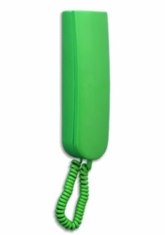 | Особенности: Дуплексная связь Кнопка открывания замка Выключение и регулировка сигнала вызова Габариты: 211,5х55,5х46 мм
15 | Трубка LM-UKT-6018 светло-зеленые | 34.00р. | 39.00р. | 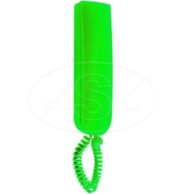 | Особенности: Дуплексная связь Кнопка открывания замка Выключение и регулировка сигнала вызова Габариты: 211,5х55,5х46 мм
16 | Трубка LM-UKT-9003 белый бархатный | 47.00р. | 52.00р. |  | Особенности: Дуплексная связь Кнопка открывания замка Выключение и регулировка сигнала вызова Габариты: 211,5х55,5х46 мм
17 | Трубка LM-UKT-9004 черный бархатный | 47.00р. | 52.00р. | 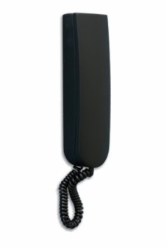 | Особенности: Дуплексная связь Кнопка открывания замка Выключение и регулировка сигнала вызова Габариты: 211,5х55,5х46 мм
18 | Трубка CYFRAL(Польша) Smart-U | 32.00р. | 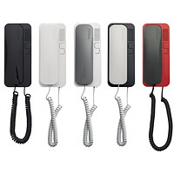 37.00р. |  | Особенности: Дуплексная связь Кнопка открывания замка Выключение и регулировка сигнала вызова
Цифровые домофонные трубки |  | под заказ 7 -15 дней |  |  | описание:
1 | Трубка LM-8 белая | 33.00р. | 38.00р. | 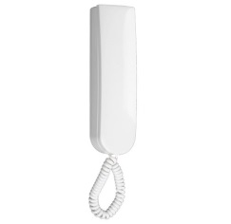 | Особенности: Дуплексная связь Кнопка открывания замка Выключение и регулировка сигнала вызова Габариты: 211,5х55,5х46 мм
2 | Трубка LM-8 бежевая | 37.00р. | 42.00р. |  | Особенности: Дуплексная связь Кнопка открывания замка Выключение и регулировка сигнала вызова Габариты: 211,5х55,5х46 мм
3 | Трубка LM-8 черная | 37.00р. | 42.00р. | 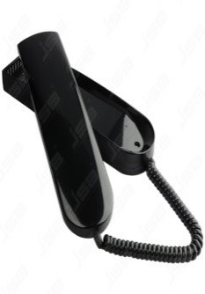 | Особенности: Дуплексная связь Кнопка открывания замка Выключение и регулировка сигнала вызова Габариты: 211,5х55,5х46 мм
4 | Трубка LM-8 серебро,золотистая | 42.00р | 47.00р. | 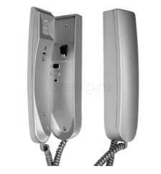 | Особенности: Дуплексная связь Кнопка открывания замка Выключение и регулировка сигнала вызова Габариты: 211,5х55,5х46 мм
5 | Трубка LM-8 цветные(желтая,фиолетовая,красная,оранжевая,зеленая,серо-бежевая,коричневая) | 47.00р. | 52.00р. | все что выше цвет и модель по примеру координатных | Особенности: Дуплексная связь Кнопка открывания замка Выключение и регулировка сигнала вызова Габариты: 211,5х55,5х46 мм
6 | Трубка LM-8 цветные матовые SOFT (черная,белая,бежевая,желтая,фиолетовая,красная,оранжевая,зеленая,серо-бежевая,коричневая) | 50.00р. | 55.00р. | все что выше цвет и модель по примеру координатных | Особенности: Дуплексная связь Кнопка открывания замка Выключение и регулировка сигнала вызова Габариты: 211,5х55,5х46 мм
5 | Трубка LY-4 белая (Возможна для глухонемых включает свет в коридоре при звонке),возможно продажа комплекта | 43.00р. | 48.00р. | 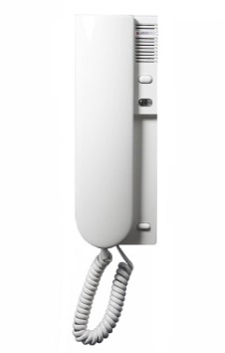 | Особенности: Дуплексная связь Кнопка открывания замка ,светод ночной Выключение и регулировка сигнала вызова Габариты: 211,5х55,5х46 мм
6 | Трубка LY-4 графит (Возможна для глухонемых включает свет в коридоре при звонке) возможно продажа комплекта | 43.00р. | 48.00р. |  | Особенности: Дуплексная связь Кнопка открывания замка ,светод ночной Выключение и регулировка сигнала вызова Габариты: 211,5х55,5х46 мм
 |  |  |  |  |  | :

2 |  |  |  |  |  | -
3
4

1
2
1
3
4
5
6
7
8
9
10
11
12
13
14
15
16
17
19
20

